상품제안서
오아 넥쿨러 프로 휴대용 넥밴드 미니 선풍기 | 상품코드: F18750

 |  |  |  |  |  |  | 02-412-0044 | www.easy1.co.kr
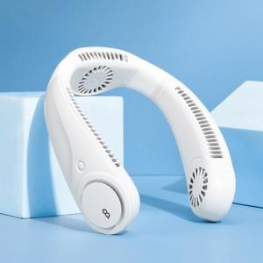 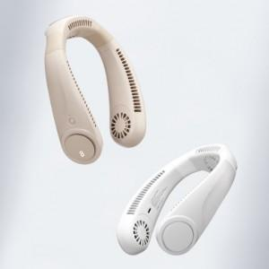 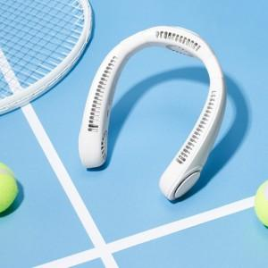

【상세/제작정보】 | 두손은 자유롭게 강력한 BLDC모터 저소음 풍성한 바람

【인쇄/포장옵션】 | 레이저 / 포장지포장

【공급단가】 | 수량 | 50~ | 100~ | 500~ | 1,000~ | 2,000~
*VAT별도 | 단가 | 33,600원 | 33,040원 | 32,200원 | 31,640원 | 30,800원

【상품 URL】 | https://dev.easy1.co.kr:443/src/goods_detail.php?gdno=18750

